Einleitung


 |  | Self Assessment

 | Datum | Semester | Lehrveranstaltung
 | XX.XX.XXXX | X. | …





 | Erwartungen | Rückblick auf | Gegenüberstellung
 | an dich und | deine Entwicklung | der Veränderungen
 | die Lehrveranstaltung | und die Lehrveranstaltung



 |  | Anleitung
 |  | zum Self Assessment

Der Methodenkoffer ist mit der “CC-BY 4.0”-Lizenz belegt. Er darf unter Namensnennung kommerziell verwendet und uneingeschränkt verändert werden.

Erwartungen
Erwartungen
Inhalte
Was sind meine Erwartungen an diese Lehrveranstaltung?
Was will ich in der Lehrveranstaltung erreichen?
Was will ich ausprobieren?
Was werde ich besonders beachten?
Wie schätze ich mein Vorwissen in Bezug auf die Digitalisierung der Gesellschaft ein? (Skala 1-5) | 1 = Sehr geringes Vorwissen, 5 = Sehr großes Vorwissen

Lehrveranstaltungs-Kompetenzen
Was weiß ich bereits darüber, mit welchen Methoden ich die Auswirkung der Digitalisierung auf unsere Gesellschaft(sprozesse) analysieren kann?
Was weiß ich bereits darüber, mit welchen Methoden ich Situationen zu Digitalisierung und Ethik analysieren kann?
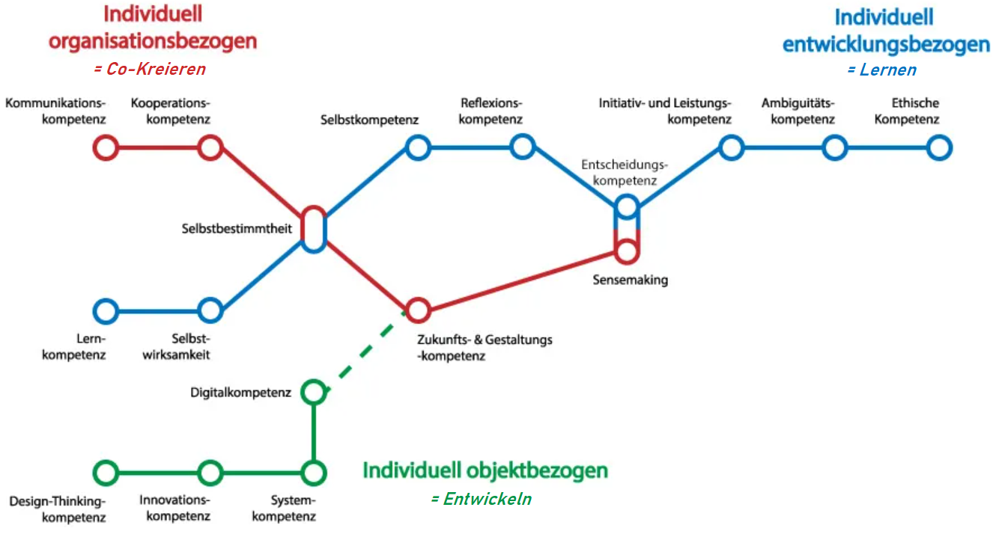
Ich kann Kritik wertschätzend und konstruktiv äußern und diese auch annehmen. (Skala 1-5) | 1 = Stimme gar nicht zu, 5 = Stimme voll und ganz zu
Wie bewerte ich meine Fähigkeit mich selbst zu organisieren?
Was sind meine Stärken in Gruppenarbeiten?
Was kann ich in der Zusammenarbeit mit anderen verbessern?
Ich kann entscheiden, ob ethische Aspekte in einer Situation wichtig und handlungsentscheidend sind. (Skala 1-5) | 1 = Stimme gar nicht zu, 5 = Stimme voll und ganz zu

Future Skills
Lernen: Wähle einen Future Skill aus dem Zweig "Lernen" aus, auf den du dich besonders konzentrieren willst!
Entwickeln: Wähle einen Future Skill aus dem Zweig "Entwickeln" aus, auf den du dich besonders konzentrieren willst!
Co-Kreieren: Wähle einen Future Skill aus dem Zweig "Co-Kreieren" aus, auf den du dich besonders konzentrieren willst! |  | >> zu den Future-Skills-Profilen

Anleitung
 | Anleitung

Füll deine Erwartungen vor der Lehrveranstaltung aus | Füll den Rückblick nach der Lehrveranstaltung aus |  Sieh in der Gegenüberstellung die Veränderungen

Speicher deine Gegenüberstellung ab, sodass du auch in Zukunft noch Zugriff darauf hast!



Gegenüberstellung
Was überrascht dich?
Wo hast du den größten Lernerfolg gehabt?
Tausche dich mit eine*r Kommiliton*in aus!


Skala
1 = Sehr gering/Stimme gar nicht zu
2 = Gering / Stimme nicht zu
3 = Neutral
4 = Gut / Stimme zu
5 = Sehr gut / Stimme voll und ganz zu

